Copertina



INDICI DI ALLERTA
DELLA CRISI DI IMPRESA

v.1.0 beta - provvisoria su bozza CNDCEC

Ragione Sociale

Periodo di Riferimento:
Anno
2019

Start
IL CONTENUTO DEL FOGLIO DI LAVORO | IL FUNZIONAMENTO DEL FOGLIO DI LAVORO

 | (1) Inserire Ragione Sociale
 | Ragione Sociale

 | (2) Inserire Periodo di Riferimento
 | Anno | 2019
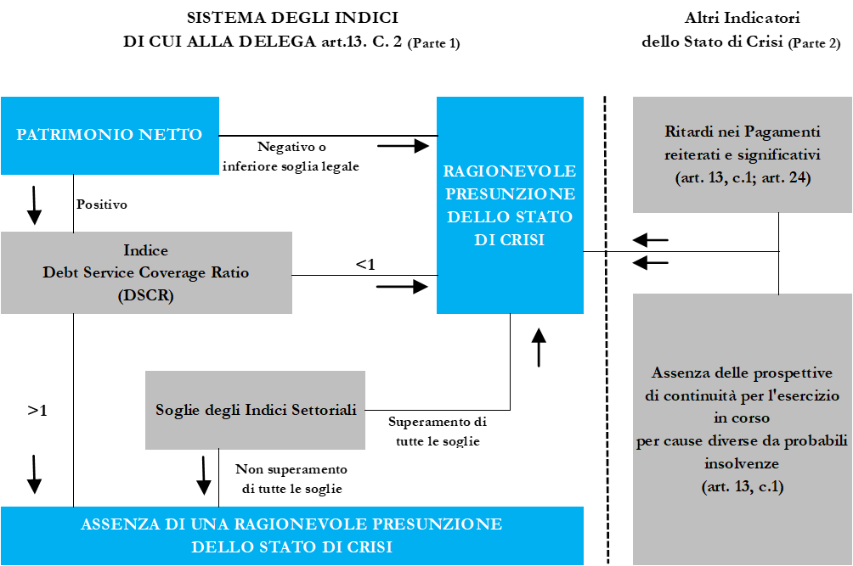

 |  | Settore | #N/A
 | (3) Codice Ateco
 |  | Benchmark | #N/A

 | Il presente foglio di lavoro è ad esclusivo uso interno e non è da ritenere esaustivo per l'individuazione dello stato di crisi di impresa e di insolvenza.
 |  |  |  |  | 2018
 |  |  |  |  | 2019
 |  |  |  |  | 2020
 |  |  |  |  | 2021

 |  |  |  | elaborato in collaborazione con:

Indicatore 1
Elementi Indicatore 1

Sostenibilità Oneri Finanziari $=\frac{Oneri Finanziari}{Ricavi delle Vendite}$ %

Voce | Riferimento | Prospetto | Area | Descrizione | Importo | Segno
Oneri Finanziari | C.17 | Conto Economico | Costi | Interessi e altri oneri finanziari |  | +

Ricavi | A.1 | Conto Economico | Ricavi | Ricavi delle Vendite |  | +
 | A.3 | Conto Economico | Ricavi | Variazioni Lavoro in corso |  | +/-

Note: la voce Variazione dei lavori in corso dovrà essere inserita SOLO se riferibile ad aziende caratterizzate da produzione pluriennale.

 |  |  |  | Numeratore | 0
 |  |  |  | Denominatore | 0

Indicatore 2
Elementi Indicatore 2

Adeguatezza Patrimoniale $=\frac{Patrimonio Netto}{Totale Debiti}$ %

Voce | Riferimento | Prospetto | Area | Descrizione | Importo | Segno
Patrimonio Netto | A) | Stato Patrimoniale | Passivo | Patrimonio Netto |  | +
Crediti vs soci | A) | Stato Patrimoniale | Attivo | Crediti vs soci per versamenti ancora dovuti |  | +
Dividendi deliberati sull'utile di esercizio |  | Nota Integrativa |  | Dividendi deliberati |  | +

Totale debiti | D) | Stato Patrimoniale | Passivo | Totale Debiti |  | +
 | E) | Stato Patrimoniale | Passivo | Ratei e Risconti |  | +

 |  |  |  | Numeratore | 0
 |  |  |  | Denominatore | 0

Indicatore 3
Elementi Indicatore 3

R$itorno Liquido dell^{′}Attivo=\frac{Cash Flow}{Totale Attivo}$ %

 |  |  |  |  |  |  |  | 1
Voce | Riferimento | Prospetto | Area | Riferimento | Descrizione | Importo | Segno | 2
Cash Flow |  | Conto Economico |  | 21) | Utile/Perdita di Esercizio |  | +/- | 3
 |  | Conto Economico |  | B.10 a b) | Ammortamenti |  | + | 4
 |  | Conto Economico |  | B.10 c d) | Svalutazioni |  | +
 |  | Conto Economico |  | D) | Rettifiche di valore di attività e passività finanziarie |  | +/-
 |  | Conto Economico |  | B.12 13) | Accantonamento ai fondi |  | +
 |  | Conto Economico |  | 20) | Imposte sul reddito differite e/o anticipate |  | +
 |  | Conto Economico |  | C.17 bis) | Utile/Perdite su cambi |  | +/-
 |  | Conto Economico |  | Nota Integrativa | Oneri finanziari da iscrizione del costo ammortizzato |  | +
 |  | Conto Economico |  | Nota Integrativa | Storno di fondi a C.E. in quanto eccessivamente capienti |  | -
 |  | Conto Economico |  | Nota Integrativa | Cancellazione di debiti |  | -
 |  | Conto Economico |  | Nota Integrativa | Altri ricavi/costi non monetari |  | -/+

Totale Attivo |  | Stato Patrimoniale |  |  |  |  | +

 |  |  |  |  | Numeratore | 0
 |  |  |  |  | Denominatore | 0

Indicatore 4
Elementi Indicatore 4

L$iquidità=\frac{Attività a Breve}{Passività a Breve}$ %

Voce | Riferimento | Prospetto | Area | Descrizione | Importo | Segno | Voce | Riferimento | Prospetto | Area | Descrizione | Importo | Segno
Attivo a Breve | C.I) | Stato Patrimoniale | Attivo | Rimanenze |  | + | Passivo a Breve | D.1) | Stato Patrimoniale | Passivo | Obbligazioni |  | +
 | C.II.1) | Stato Patrimoniale | Attivo | Verso clienti |  | + |  | D.2) | Stato Patrimoniale | Passivo | Obbligazioni convertibili |  | +
 | C.II.2) | Stato Patrimoniale | Attivo | Verso imprese controllate |  | + |  | D.3) | Stato Patrimoniale | Passivo | Verso soci per finanziamenti |  | +
 | C.II.3) | Stato Patrimoniale | Attivo | Verso imprese collegate |  | + |  | D.4) | Stato Patrimoniale | Passivo | Verso banche |  | +
 | C.II.4) | Stato Patrimoniale | Attivo | Verso controllanti |  | + |  | D.5) | Stato Patrimoniale | Passivo | Verso altri finanziatori |  | +
 | C.II.5) | Stato Patrimoniale | Attivo | Verso imprese sott.te a controllo |  | + |  | D.6) | Stato Patrimoniale | Passivo | Acconti |  | +
 | C.II.5 bis) | Stato Patrimoniale | Attivo | Crediti tributari |  | + |  | D.7) | Stato Patrimoniale | Passivo | Verso fornitori |  | +
 | C.II.5 ter) | Stato Patrimoniale | Attivo | Crediti per imposte anticipate |  | + |  | D.8) | Stato Patrimoniale | Passivo | Rappresentati da titoli di credito |  | +
 | C.II.5 quater) | Stato Patrimoniale | Attivo | Verso altri |  | + |  | D.9) | Stato Patrimoniale | Passivo | Verso imprese controllate |  | +
 | C.III) | Stato Patrimoniale | Attivo | Attività finanziarie non imm. |  | + |  | D.10) | Stato Patrimoniale | Passivo | Verso imprese collegate |  | +
 | C.IV) | Stato Patrimoniale | Attivo | Disponibilità liquide |  | + |  | D.11) | Stato Patrimoniale | Passivo | Verso imprese controllanti |  | +
 | D) | Stato Patrimoniale | Attivo | Ratei e Risconti |  | + |  | D.11 bis) | Stato Patrimoniale | Passivo | Verso imprese sott.te a controllo |  | +
 |  |  |  |  |  |  |  | D.12) | Stato Patrimoniale | Passivo | Tributari |  | +
 |  |  |  |  |  |  |  | D.13) | Stato Patrimoniale | Passivo | Verso istituti di previdenza |  | +
 |  |  |  |  |  |  |  | D.14) | Stato Patrimoniale | Passivo | Altri debiti |  | +
 |  |  |  |  |  |  |  | E) | Stato Patrimoniale | Passivo | Ratei e Risconti |  | +

Note: tutti i valori devono essere inseriti a segno positivo. Con riferimento alle voci dell'Attivo Corrente e del Passivo a Breve devono essere considerati gli importi inseriti con scadenza entro i 12 mesi.
 |  |  |  |  |  |  |  |  |  |  | Numeratore | 0
 |  |  |  |  |  |  |  |  |  |  | Denominatore | 0

Indicatore 5
Elementi Indicatore 5

$Indebitamento Previdenziale e Tributario=\frac{Debiti Tributari e Previdenziali}{Totale Attivo}$ %

Voce | Riferimento | Prospetto | Area | Descrizione | Importo | Segno
Indebitamento Tributario | D.12) | Stato Patrimoniale | Passivo | Debiti Tributari |  | +
Indebitamento Previdenziale | D.13) | Stato Patrimoniale | Passivo | Debiti verso Istituti di Previdenza |  | +

Totale Attivo |  | Stato Patrimoniale |  |  | 0 | +

Note: D.12) e D.13) devono essere inseriti senza alcuna distinzione di scadenza, entro e oltre i 12 mesi.

 |  |  |  | Numeratore | 0
 |  |  |  | Denominatore | 0

Verifica Indicatori
Indicatore |  | Area Gestionale | Verso atteso | Numeratore | Denominatore | Valore | Benchmark | Verifica | Rischio

Oneri finanziari | % | Sostenibilità Oneri Finanziari | inferiore | 0 | 0 | #DIV/0! | #N/A | Alert
Ricavi

Patrimonio Netto | % | Adeguatezza Patrimoniale | superiore | 0 | 0 | #DIV/0! | #N/A | Alert
Debiti Totale

Cash Flow | % | Redditività | superiore | 0 | 0 | #DIV/0! | #N/A | Alert
Totale Attivo

Attività a Breve | % | Equilibrio Finanziario | superiore | 0 | 0 | #DIV/0! | #N/A | Alert
Passività a Breve

Debito Trib e Prev | % | Indebitamento Previdenziale e Tributario | inferiore | 0 | 0 | #DIV/0! | #N/A | Alert
Totale Attivo
Dashboard

 |  |  |  |  |  |  |  | Legenda

 |  |  |  | Valore | Benchmark |  |  | Livello Rischio | Colore
 |  |  | Sostenibilità Oneri Finanziari | #DIV/0! | #N/A
 |  |  | Adeguatezza Patrimoniale | #DIV/0! | #N/A |  |  | Basso
 |  |  | Redditività | #DIV/0! | #N/A
 |  |  | Equilibrio Finanziario | #DIV/0! | #N/A |  |  | Medio Basso
 |  |  | Altri Indici di Indebitamento | #DIV/0! | #N/A
 |  |  |  |  |  |  |  | Medio

 |  |  |  |  |  |  |  | PRE-ALERT

 |  |  |  |  |  |  |  | ALERT

